Test Cases
Test Cases for 'Apply Leave' function

No. | Test Requirement ID | Test Case ID | Test Objective | Pre-conditions | Step # | Step Action | Test Data | Expected Result | Notes
Functional TCs
1 | TR_ID_11 | TC_ID_1 | Xác nhận chỉ có BCNK mới có thể tra cứu cấp bậc giảng viên trong học kỳ | -Truy cập vào trang web: https://cntttest.vanlanguni.edu.vn/ -Đăng nhập vào tài khoản ban chủ nhiệm khoa -Chọn phần thù lao ở menu bên trái. -Chọn cấp bậc GV | 1 | -Truy cập vào trang web: | https://cntttest.vanlanguni.edu.vn/ | truy cập thành công
 |  |  |  |  | 2 | -Đăng nhập vào tài khoản ban chủ nhiệm khoa |  | đăng nhập thành công
 |  |  |  |  | 3 | -Chọn phần thù lao ở menu bên trái và chọn cấp bậc GV |  | hiện ra bảng cấp bậc giảng viên
 |  |  |  |  | 4 | Bấm vào ô "Sửa tất cả:" | 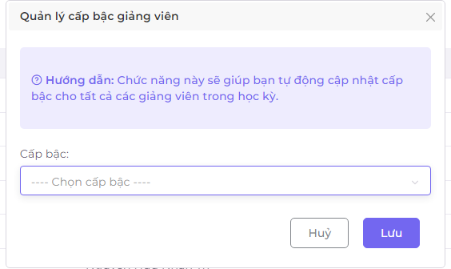 hiển thị bảng "Quản lý cấp bậc giảng viên" | hiển thị thành công
 |  |  |  |  | 5 | bấm vào ô "----Chọn cấp bậc----" |  | 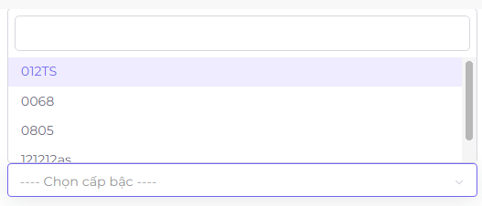 thả lên một bảng
 |  |  |  |  | 6 | Chọn các cấp bậc hiện có trong bảng hoặc nhập cấp bậc cần tìm | Nhập cấp bậc (VD:244)
 |  |  |  |  | 7 | Bấm lưu |  | Lưu thành công và hiện bảng thông báo"Lưu thành công ở trên góc phải màn hình"
2 | TR_ID_12 | TC_ID_2 | Xác nhận không phải BCNK nhưng không thể tra cứu được cấp bậc giảng viên | -Truy cập vào trang web: https://cntttest.vanlanguni.edu.vn/ -Đăng nhập vào tài khoản bộ mộn -Chọn phần thù lao ở menu bên trái. | 1 | -Truy cập vào trang web: | https://cntttest.vanlanguni.edu.vn/ | truy cập thành công
 |  |  |  |  | 2 | -Đăng nhập vào tài khoản ban chủ nhiệm khoa |  | đăng nhập thành công
 |  |  |  |  | 3 | -Chọn phần thù lao ở menu bên trái và chọn cấp bậc GV |  | hiện ra bảng cấp bậc giảng viên
 |  |  |  |  | 4 | Chọn cấp bậc GV | Không hiển thị để chọn | bộ môn không thể tra cứu cấp bậc giảng viên
3 | TR_ID_12 | TC_ID_3 | Xác nhận không phải BCNK không thể tra cứu được cấp bậc giảng viên | -Truy cập vào trang web: https://cntttest.vanlanguni.edu.vn/ -Đăng nhập vào tài khoản giảng viên | 1 | -Truy cập vào trang web: | https://cntttest.vanlanguni.edu.vn/ | truy cập thành công
 |  |  |  |  | 2 | -Đăng nhập vào tài khoản ban chủ nhiệm khoa |  | đăng nhập thành công
 |  |  |  |  | 3 | -Chọn phần thù lao ở menu bên trái và chọn cấp bậc GV |  | hiện ra bảng cấp bậc giảng viên
 |  |  |  |  | 4 | Chọn thù lao ở menu bên trái | Không hiển thị để chọn | giảng viên không thể tra cứu cấp bậc giảng viên
4 | TR_ID_14 | TC_ID_4 | xác nhận Hệ thống sẽ ngay lập tức đưa ra kết quả nhanh khi người dùng vừa nhập thông tin vào ô tìm kiếm. | -Truy cập vào trang web: https://cntttest.vanlanguni.edu.vn/ -Đăng nhập vào tài khoản ban chủ nhiệm khoa -Chọn phần thù lao ở menu bên trái. -Chọn cấp bậc GV | 1 | -Truy cập vào trang web: | https://cntttest.vanlanguni.edu.vn/ | truy cập thành công
 |  |  |  |  | 2 | -Đăng nhập vào tài khoản ban chủ nhiệm khoa |  | đăng nhập thành công
 |  |  |  |  | 3 | -Chọn phần thù lao ở menu bên trái và chọn cấp bậc GV |  | hiện ra bảng cấp bậc giảng viên
 |  |  |  |  | 4 | bấm vào ô tìm kiếm |  | bấm thành công
 |  |  |  |  | 5 | nhập thông tin cần tìm kiếm vào ô(nhập từ từ từng chữ) | VD: Hà Thành Trung | nhập từng chữ thì bảng sẽ thay đổi kết quả ngày lập tức dựa trên từng chữ đã nhập
Look and feel
5 | TR_ID_5 | TC_ID_5 | xác nhận Hệ thống sẽ đếm tổng số bản dữ liệu ở góc dưới cùng bên trái. | -Truy cập vào trang web: https://cntttest.vanlanguni.edu.vn/ -Đăng nhập vào tài khoản ban chủ nhiệm khoa -Chọn phần thù lao ở menu bên trái. -Chọn cấp bậc GV | 1 | -Truy cập vào trang web: | https://cntttest.vanlanguni.edu.vn/ | truy cập thành công
 |  |  |  |  | 2 | -Đăng nhập vào tài khoản ban chủ nhiệm khoa |  | đăng nhập thành công
 |  |  |  |  | 3 | -Chọn phần thù lao ở menu bên trái và chọn cấp bậc GV |  | hiện ra bảng cấp bậc giảng viên
 |  |  |  |  | 4 | xem góc trái bên dưới của bảng có hiển thị đếm tổng số dữ liệu không |  | hệ thống có hiển thị
6 | TR_ID_13 | TC_ID_6 | xác nhận Ô tìm kiếm sẽ có nút “x” để người dùng xóa nhanh thông tin đã nhập. | -Truy cập vào trang web: https://cntttest.vanlanguni.edu.vn/ -Đăng nhập vào tài khoản ban chủ nhiệm khoa -Chọn phần thù lao ở menu bên trái. -Chọn cấp bậc GV | 1 | -Truy cập vào trang web: | https://cntttest.vanlanguni.edu.vn/ | truy cập thành công
 |  |  |  |  | 2 | -Đăng nhập vào tài khoản ban chủ nhiệm khoa |  | đăng nhập thành công
 |  |  |  |  | 3 | -Chọn phần thù lao ở menu bên trái và chọn cấp bậc GV |  | hiện ra bảng cấp bậc giảng viên
 |  |  |  |  | 4 | bấm vào ô tìm kiếm |  | bấm thành công
 |  |  |  |  | 5 | nhập thông tin cần tìm kiếm vào ô | VD: Hà Thành Trung | nhập thành công
 |  |  |  |  | 6 | Di chuyển con trỏ chuột vào ô |  | hiển thị nút"x"
 |  |  |  |  | 7 | Bấm vào nút "x" |  | xóa nhanh thông tin đã nhập
7 | TR_ID_10 | TC_ID_7 | xác nhận Hệ thống sẽ hiển thị thông báo “Không tìm thấy kết quả” nếu người dùng nhập tìm kiếm thông tin không có trên hệ thống. | -Truy cập vào trang web: https://cntttest.vanlanguni.edu.vn/ -Đăng nhập vào tài khoản ban chủ nhiệm khoa -Chọn phần thù lao ở menu bên trái. -Chọn cấp bậc GV | 1 | -Truy cập vào trang web: | https://cntttest.vanlanguni.edu.vn/ | truy cập thành công
 |  |  |  |  | 2 | -Đăng nhập vào tài khoản ban chủ nhiệm khoa |  | đăng nhập thành công
 |  |  |  |  | 3 | -Chọn phần thù lao ở menu bên trái và chọn cấp bậc GV |  | hiện ra bảng cấp bậc giảng viên
 |  |  |  |  | 4 | bấm vào ô "Sửa tất cả" |  | hiển thị bảng Quản lý cấp bậc giảng viên
 |  |  |  |  | 5 | bấm vào ô "----Chọn cấp bậc----" | nhập thông tin không có trong hệ thống | thả lên một bảng
 |  |  |  |  | 6 | nhập vào ô trống thông tin cần tìm | VD:12334 | hệ thống hiển thị không tìm thấy kết quả ngay bên dưới

 |  |  |  |  |  |  |  |  |  | `

